代码题目
题目 | 时间 | 要求 | 素材
根据所给页面输出符合标准的HTML页面 | 1天 | 1.要求DOM结构合理，CSS易于维护 2.使用CSS精灵的方法，实现主导航与侧导航的鼠标滑过效果（与当前页效果一致） 3.公司简介内容长短可适应 4.背景能满屏扩展 | 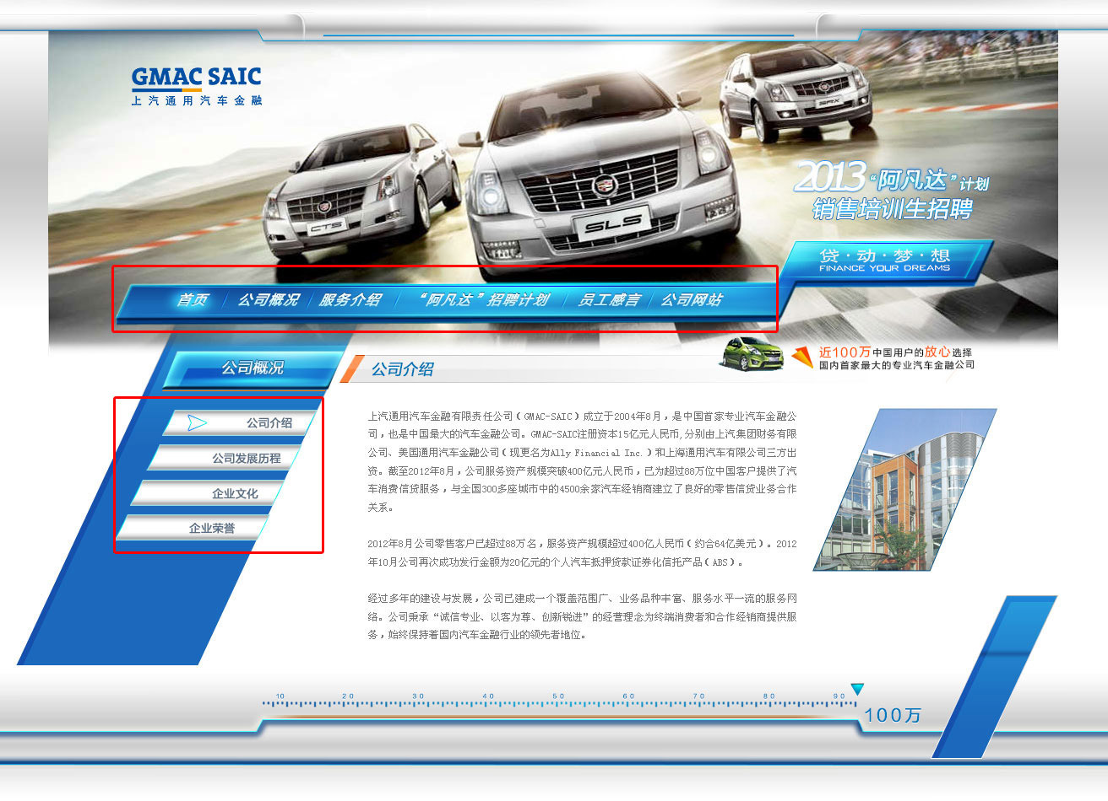

备注：1.要求文件对象结构布局合理，代码方面易于后期维护。 2.必须使用代码技术CSS精灵的方法，实现主导航与侧导航的鼠标滑过效果（见上图红框中的效果）

